サンプル
外部設計書 |  |  |  |  | 画面名 |  | トップページ |  |  |  | 作成者 | 冨原 祐 |  |  | 更新者
 |  |  |  |  | システム名 |  | Web sample |  |  |  | 作成日 | 2020-06-01 |  |  | 更新日
 |  |  |  |  | 備考

 | 画面設計
１
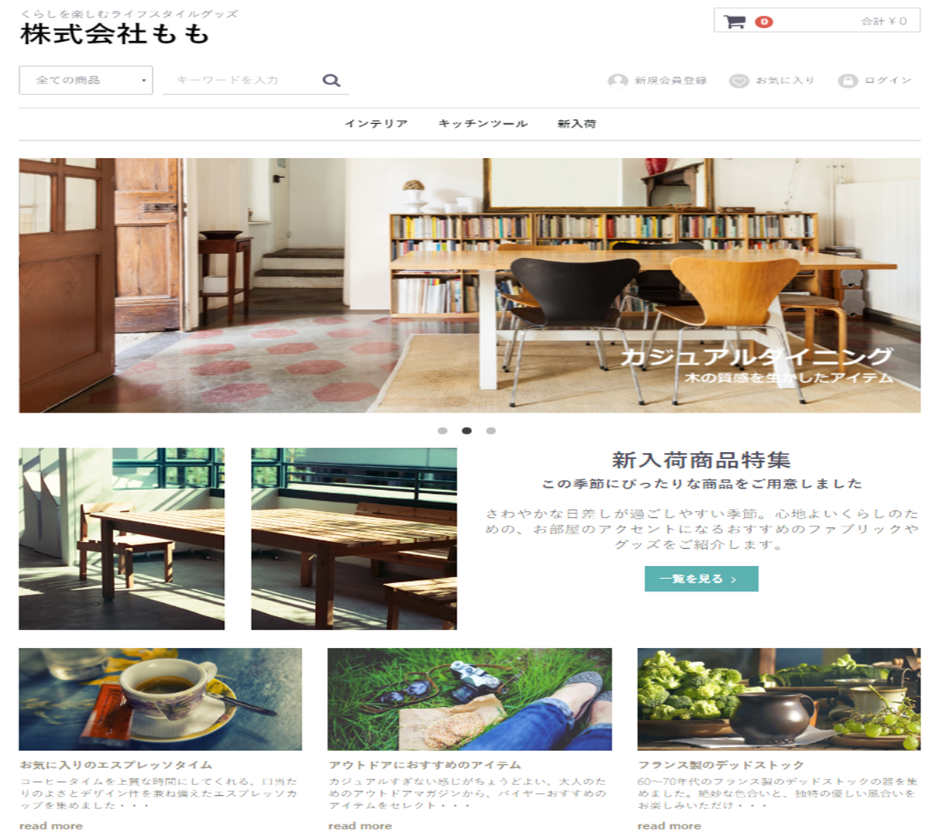
２
１２
７
３
４
５
６
８

９

１０

１１

 | 機能設計
 |  | ページロード
 |  |  | ロード時に、以下の処理を実行する。

 |  |  | ログイン状態を判定し、ログイン状態であれば「５ 新規会員登録」を「１２ マイページ」に変更する。
 |  |  | アイキャッチ画像を読み込み、スライドショーを行う。
 |  |  | 有効なカテゴリを取得し「３ カテゴリ選択」に追加する。１番上の項目のみ固定で「すべての商品」を追加する。
 |  |  | 有効なカテゴリを取得し「８ カテゴリ欄」に表示する。
 |  |  | おすすめ商品設定テーブルから、優先順位昇順に取得し、上位３件を左から順に「１１ おすすめ商品欄」に表示する。

 |  | 「２ カート」クリック
 |  |  | カート詳細画面に遷移する。

 |  | 「３ すべての商品」欄変更
 |  |  | 選択されたカテゴリの、カテゴリ一覧ページに遷移する。

 |  | 「４ 検索」でのエンターまたは虫眼鏡ボタン押下
 |  |  | 検索欄が空欄である場合は何もしない。
 |  |  | 空欄でない場合、検索結果一覧画面に遷移する。検索結果一覧画面では、対象文字での検索を自動で行う。

 |  | （以下略）

 | 項目定義書

 | No |  | 物理名 | 論理名 |  | 画面型 |  | データ型 | min | max | DBテーブル |  | DBカラム | 備考
 |  | 1 | corptitle | タイトル |  | Label |  | String
 |  | 2 | cartarea | カート |  |  |  |  |  |  |  |  |  | カート内金額表示を含めたパーツを作成する
 |  | 3 | selcategory | カテゴリ選択 |  | Select |  | String |  |  | m_category |  | categoryname
 |  | 4 | searchword | キーワード検索 |  | Textbox |  |  | 0 | 20
 |  | 5 | register | 新規登録 |  | Image
 |  | 6 | favor | お気に入り |  | Image
 |  | 7 | login | ログイン |  | Image
 |  | 8 | categories | カテゴリ一覧 |  | Link |  | String | 1 | 20 | m_category |  | categoryname
 |  | 9 | eyecatch | アイキャッチ |  | Image
 |  | 10 | newarrival_1 | 新商品画像１ |  | Image |  |  |  |  |  |  |  | 新商品の新しいものから順に、画像を取得する
 |  | 11 | ・・・ | ・・・
 |  | 12
 |  | 13
 |  | 14
 |  | 15
 |  | 16
 |  | 17
 |  | 18
 |  | 19
 |  | 20
 |  | 21
 |  | 22
 |  | 23
 |  | 24
 |  | 25
 |  | 26
 |  | 27
 |  | 28
 |  | 29
 |  | 30

①
外部設計書 |  |  |  |  | 画面名 |  | ログインページ |  |  |  | 作成者 | 飯島柊香 |  |  | 更新者
 |  |  |  |  | システム名 |  | Web sample |  |  |  | 作成日 | 2023-06-07 |  |  | 更新日
 |  |  |  |  | 備考

 | 画面設計
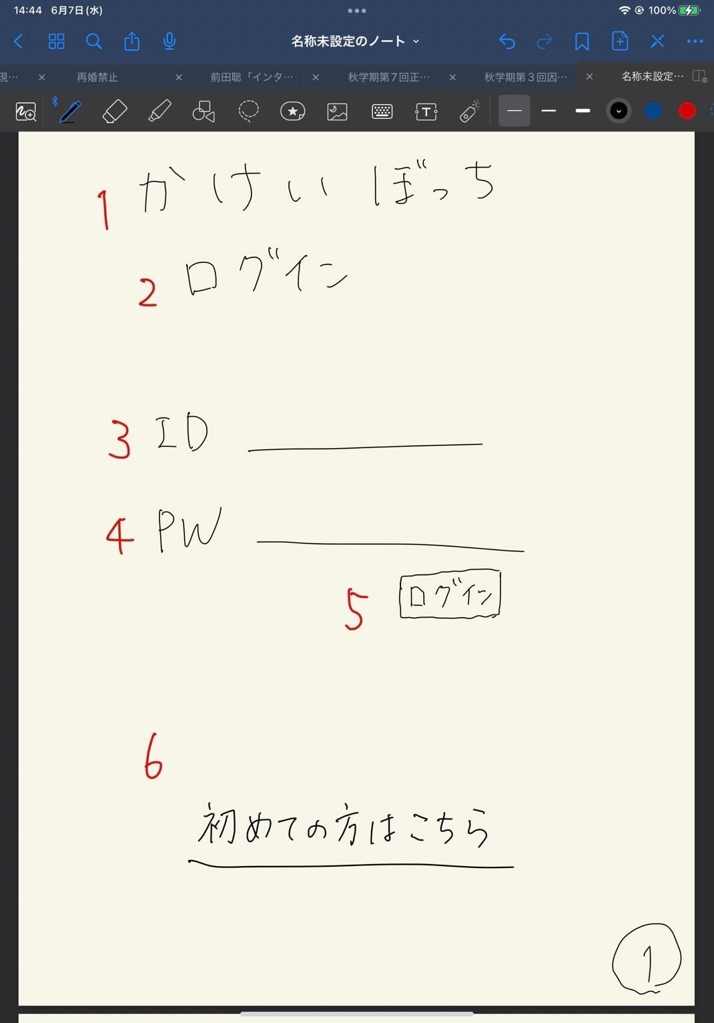
かけいぼっち
ログイン
ID
パスワード
ログイン
初めての方はこちら
１
３
４
５
６
２

 | 機能設計

 | 項目定義書

 | No |  | 物理名 | 論理名 |  | 画面型 |  | データ型 | min | max | DBテーブル |  | DBカラム | 備考
 |  | 1 | title | タイトル |  | Image |  |  |  |  |  |  |  | 表示
 |  | 2 | subtitle | サブタイトル |  |  |  |  |  |  |  |  |  | 表示
 |  | 3 | user_id | ID入力 |  | Text |  |  | 1 | 20 |  |  |  | テキストボックス
 |  | 4 | user_pw | パスワード入力 |  | Text(type_password) |  |  | 1 | 20 |  |  |  | パスワード
 |  | 5 | login | ログインボタン |  | Submit |  |  |  |  |  |  |  | ボタン
 |  | 6 | register | 新規登録 |  | Link |  |  |  |  |  |  |  | 画面移動
 |  | 7
 |  | 8
 |  | 9
 |  | 10
 |  | 11
 |  | 12
 |  | 13
 |  | 14
 |  | 15
 |  | 16
 |  | 17
 |  | 18
 |  | 19
 |  | 20
 |  | 21
 |  | 22
 |  | 23
 |  | 24
 |  | 25
 |  | 26
 |  | 27
 |  | 28
 |  | 29

②
外部設計書 |  |  |  |  | 画面名 |  | 新規登録 |  |  |  | 作成者 | 飯島柊香 |  |  | 更新者
 |  |  |  |  | システム名 |  | Web sample |  |  |  | 作成日 | 2023-06-07 |  |  | 更新日
 |  |  |  |  | 備考

 | 画面設計
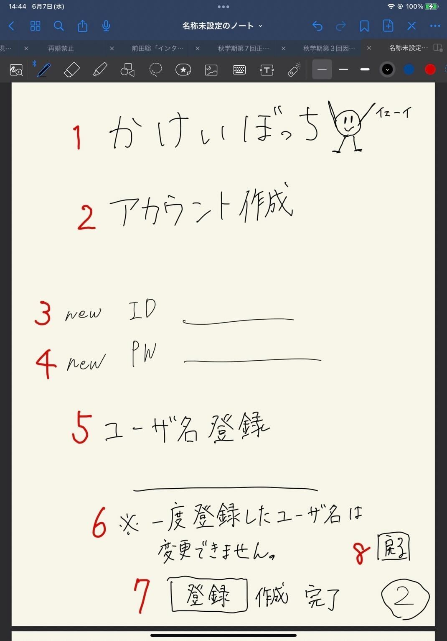
かけいぼっち
アカウント作成
new ID
newPW
ユーザ名
※一度登録したユーザ名は変更できません。
登録
戻る

 | 機能設計

 | 項目定義書

 | No |  | 物理名 | 論理名 |  | 画面型 |  | データ型 | min | max | DBテーブル |  | DBカラム | 備考
 |  | 1 | title | タイトル |  | Image |  |  |  |  |  |  |  | 表示
 |  | 2 | subtitle | サブタイトル |  |  |  |  |  |  |  |  |  | 表示
 |  | 3 | user_id | 新規登録ID |  | Text |  |  | 1 | 20 |  |  |  | 1字以上20字未満
 |  | 4 | user_pw | 新規登録パスワード |  | Text(type_password) |  |  | 1 | 20 |  |  |  | 1字以上20字未満
 |  | 5 | user_name | ユーザ名登録 |  | Text |  |  | 1 | 20 |  |  |  | 1字以上20字未満
 |  | 6 | attention | 注意書き |  |  |  |  |  |  |  |  |  | 表示
 |  | 7 | submit | 実行ボタン |  | Submit |  |  |  |  |  |  |  | ボタン
 |  | 8 | return | 最初の画面に戻るボタン |  | a |  |  |  |  |  |  |  | リンク（ログイン画面)
 |  | 9
 |  | 10
 |  | 11
 |  | 12
 |  | 13
 |  | 14
 |  | 15
 |  | 16
 |  | 17
 |  | 18
 |  | 19
 |  | 20
 |  | 21
 |  | 22
 |  | 23
 |  | 24
 |  | 25
 |  | 26
 |  | 27
 |  | 28
 |  | 29
 |  | 30

③
外部設計書 |  |  |  |  | 画面名 |  | 完了通知画面 |  |  |  | 作成者 | 飯島柊香 |  |  | 更新者
 |  |  |  |  | システム名 |  | Web sample |  |  |  | 作成日 | 2023-06-07 |  |  | 更新日
 |  |  |  |  | 備考

かけいぼっち
完了
>>>リターン
1
2
3
 | 画面設計
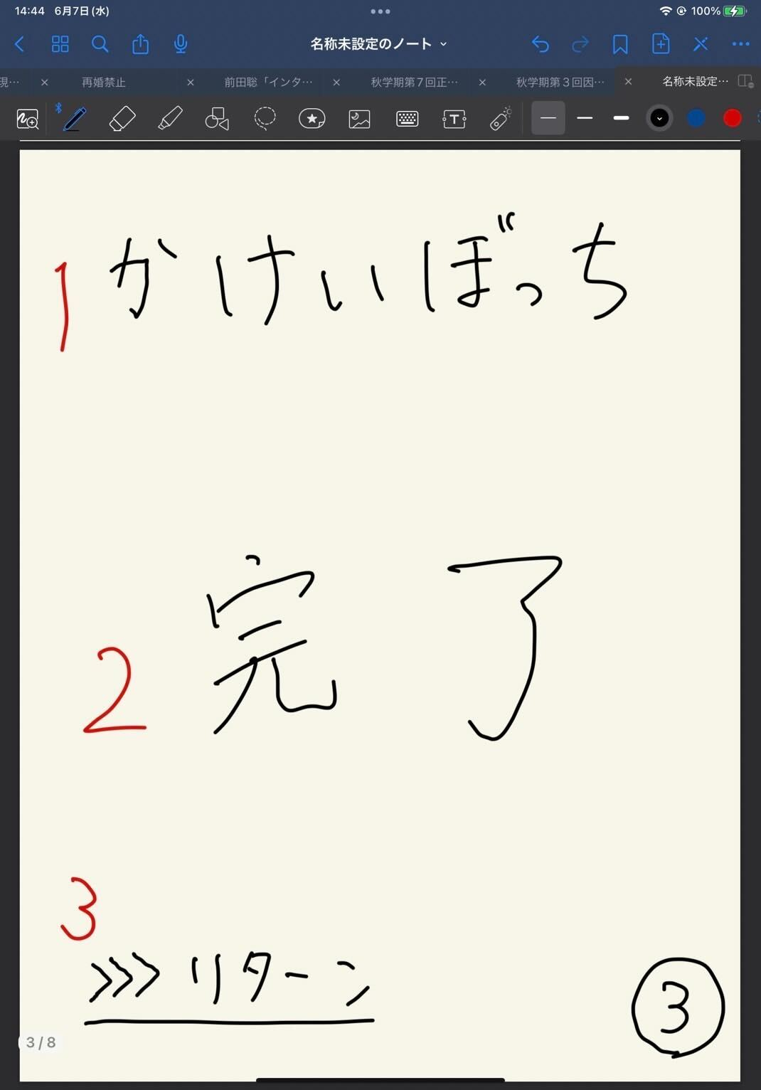

 | 機能設計

 | 項目定義書

 | No |  | 物理名 | 論理名 |  | 画面型 |  | データ型 | min | max | DBテーブル |  | DBカラム | 備考
 |  | 1 | title | タイトル |  | Image |  |  |  |  |  |  |  | 表示、ホームへ戻れる
 |  | 2 | message | 完了メッセージ |  |  |  |  |  |  |  |  |  | 表示
 |  | 3 | return | 戻るボタン |  | Submit |  |  |  |  |  |  |  | ボタン
 |  | 4
 |  | 5
 |  | 6
 |  | 7
 |  | 8
 |  | 9
 |  | 10
 |  | 11
 |  | 12
 |  | 13
 |  | 14
 |  | 15
 |  | 16
 |  | 17
 |  | 18
 |  | 19
 |  | 20
 |  | 21
 |  | 22
 |  | 23
 |  | 24
 |  | 25
 |  | 26
 |  | 27
 |  | 28
 |  | 29
 |  | 30

④
外部設計書 |  |  |  |  | 画面名 |  | ホーム画面（カレンダー） |  |  |  | 作成者 | 飯島柊香 |  |  | 更新者
 |  |  |  |  | システム名 |  | Web sample |  |  |  | 作成日 | 2023-06-07 |  |  | 更新日
 |  |  |  |  | 備考

 | 画面設計
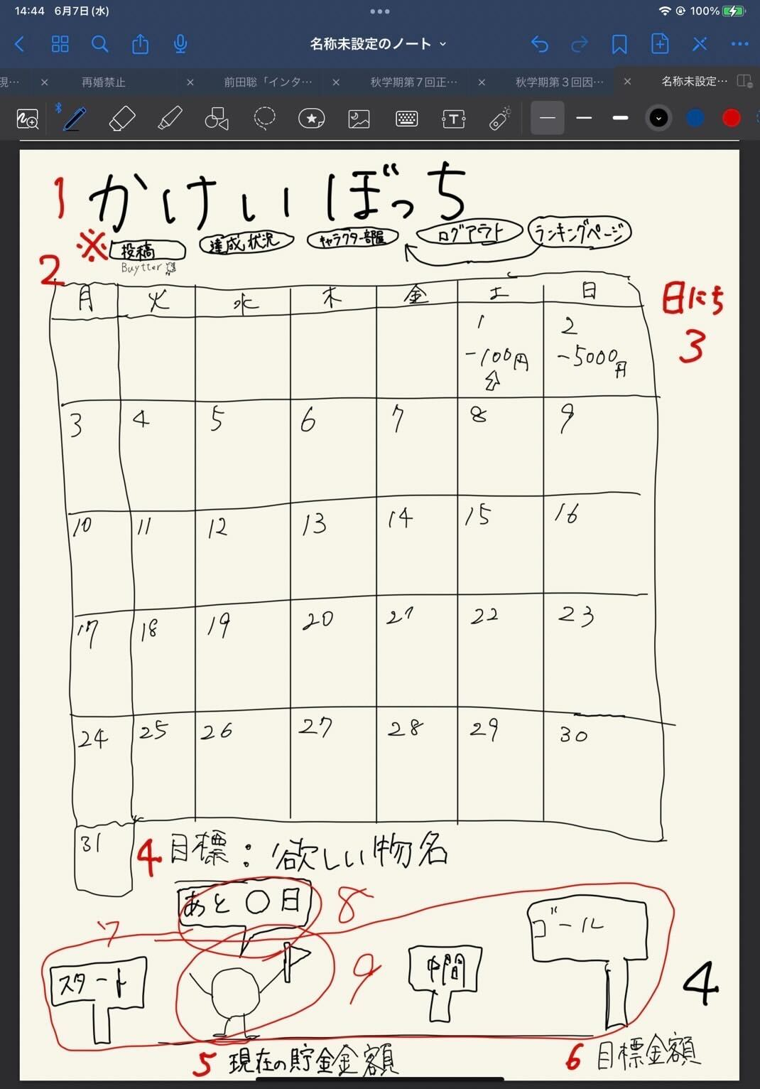

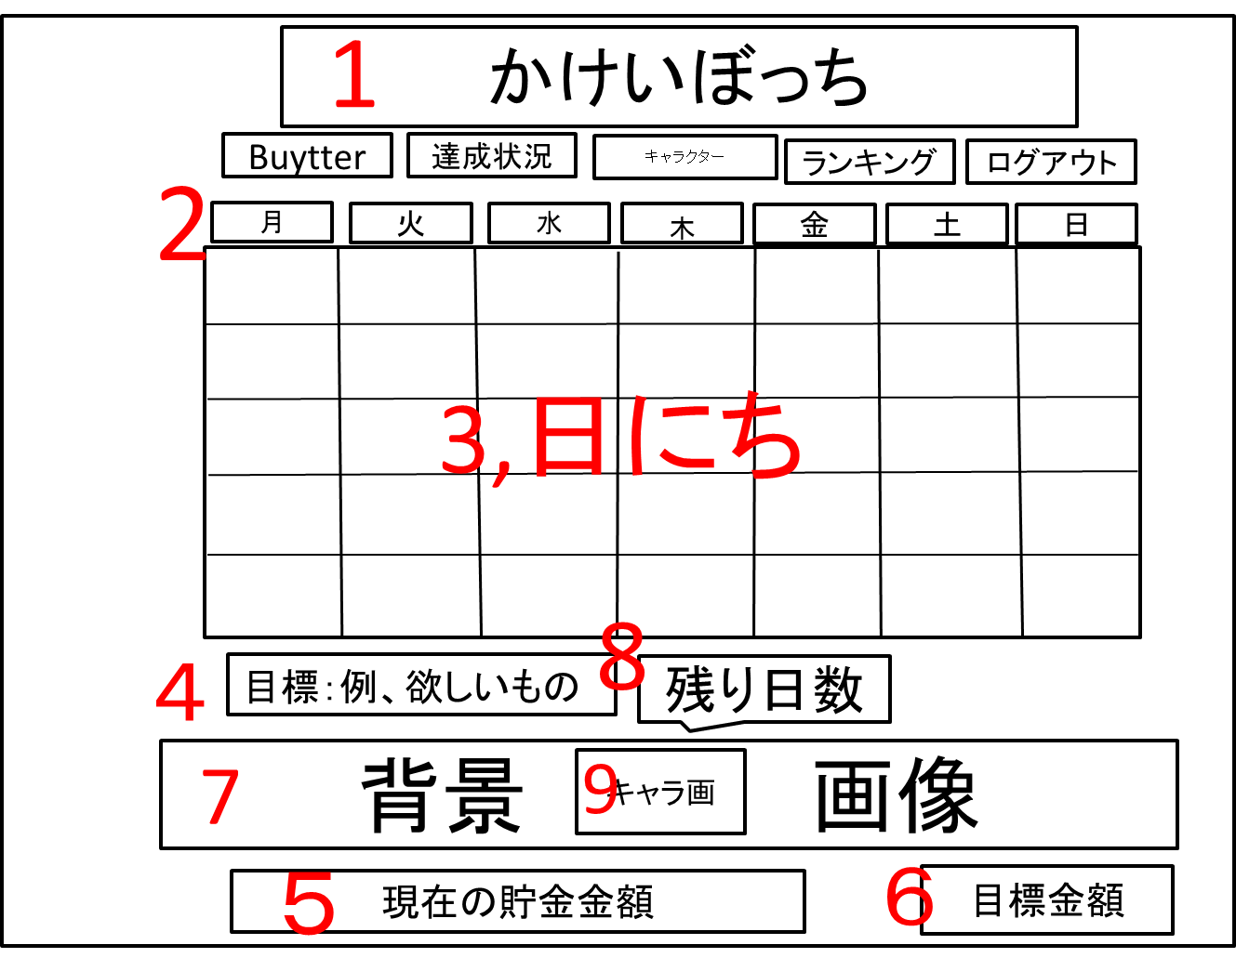

 | 機能設計

 | 項目定義書

 | No |  | 物理名 | 論理名 |  | 画面型 |  | データ型 | min | max | DBテーブル |  | DBカラム | 備考
 |  | 1 | title | タイトル |  | Image |  |  |  |  |  |  |  | 表示、メニューに戻れる
 |  | 2 | calendar | カレンダー |  | Image |  |  |  |  |  |  |  | 年月日で表示
 |  | 3 | date | 日にち（合計支出額） |  |  |  |  |  |  |  |  |  | カレンダーの日マスの中にその日の支出額表示
 |  | 4 | goalName | 目標物名 |  |  |  |  |  |  |  |  |  | 表示
 |  | 5 | nowMoney | 現在の貯金金額 |  |  |  |  |  |  |  |  |  | 表示
 |  | 6 | goalMoney | 目標金額 |  |  |  |  |  |  |  |  |  | 表示
 |  | 7 | backImage | 目標達成度の背景 |  | Image |  |  |  |  |  |  |  | 表示、達成状況によって背景変更
 |  | 8 | untilDay | 目標日までの残日 |  |  |  |  |  |  |  |  |  | 表示
 |  | 9 | character | キャラクター |  | Image |  |  |  |  |  |  |  | 位置は固定
 |  | 10
 |  | 11
 |  | 12
 |  | 13
 |  | 14
 |  | 15
 |  | 16
 |  | 17
 |  | 18
 |  | 19
 |  | 20
 |  | 21
 |  | 22
 |  | 23
 |  | 24
 |  | 25
 |  | 26
 |  | 27
 |  | 28
 |  | 29
 |  | 30

⑤
外部設計書 |  |  |  |  | 画面名 |  | １日の詳細表示（支出の入力）画面 |  |  |  | 作成者 | 飯島柊香 |  |  | 更新者
 |  |  |  |  | システム名 |  | Web sample |  |  |  | 作成日 | 2023-06-07 |  |  | 更新日
 |  |  |  |  | 備考

 | 画面設計
かけいぼっち
〇月〇日
今日使えるお金
円
支出の入力
カテゴリー▼
円
登録
支出の合計
円
１
2
3
4
5
7
8
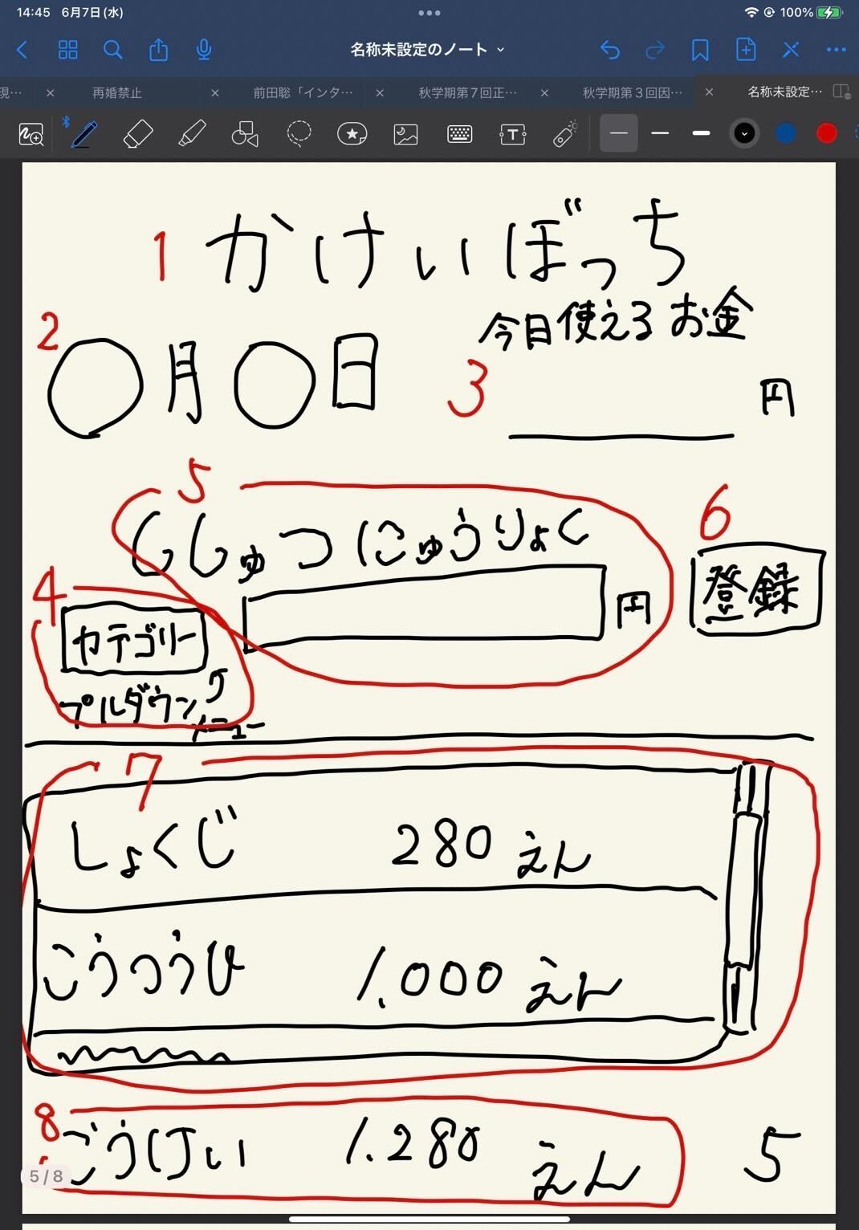

 | 機能設計

 | 項目定義書

 | No |  | 物理名 | 論理名 |  | 画面型 |  | データ型 | min | max | DBテーブル |  | DBカラム | 備考
 |  | 1 | title | タイトル |  | Image |  |  |  |  |  |  |  | 表示、メニューに戻れる
 |  | 2 | date | 日付 |  |  |  |  |  |  |  |  |  | 表示
 |  | 3 | limitMoney | 今日の使用可能金額 |  |  |  |  |  |  |  |  |  | 表示
 |  | 4 | expense | 支出入力 |  |  |  |  |  |  |  |  |  | テキストボックス
 |  | 5 | category | カテゴリー |  | Select |  |  |  |  |  |  |  | プルダウン
 |  | 6 | submit | 登録ボタン |  | Submit |  |  |  |  |  |  |  | ボタン
 |  | 7 | expenseData | 今日の支出詳細 |  |  |  |  |  |  |  |  |  | 入力したものをスクロール表示
 |  | 8 | total | 支出の合計 |  |  |  |  |  |  |  |  |  | 計算したものを表示
 |  | 9
 |  | 10
 |  | 11
 |  | 12
 |  | 13
 |  | 14
 |  | 15
 |  | 16
 |  | 17
 |  | 18
 |  | 19
 |  | 20
 |  | 21
 |  | 22
 |  | 23
 |  | 24
 |  | 25
 |  | 26
 |  | 27
 |  | 28
 |  | 29
 |  | 30
 |  | 31

⑥
外部設計書 |  |  |  |  | 画面名 |  | キャラクターの部屋画面 |  |  |  | 作成者 | 飯島柊香 |  |  | 更新者
 |  |  |  |  | システム名 |  | Web sample |  |  |  | 作成日 | 2023-06-07 |  |  | 更新日
 |  |  |  |  | 備考

かけいぼっち
バケモノの部屋
カレンダー
支出入力
着せ替え・交換
投稿Buytter
達成状況
目標達成度：〇％
出会って〇日目
状態：ふつう
コメント：
しゃべる前に飲む
図鑑
現在
〇 Pt
ランキング
画像
画像
画像
画像
画像
画像
 | 画面設計
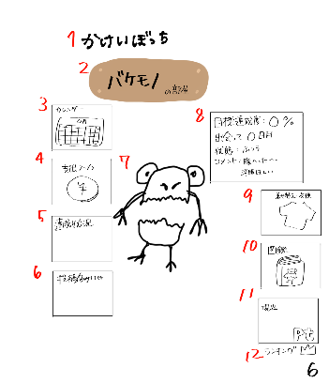
１５
１３
×
ｐｔ
購入
着替える
１６

１７

６
１８
１９

１４
１５
×

２０

６

 | 機能設計

 | 項目定義書

 | No |  | 物理名 | 論理名 |  | 画面型 |  | データ型 | min | max | DBテーブル |  | DBカラム | 備考
 |  | 1 | title | タイトル |  | Image |  |  |  |  |  |  |  | 表示、メニューに戻れる
 |  | 2 | characterName | キャラクター名 |  | Image |  |  |  |  |  |  |  | 表示
 |  | 3 | calendar | カレンダー画面 |  | Link |  |  |  |  |  |  |  | 画面移動
 |  | 4 | expence | 支出入力画面 |  | Link |  |  |  |  |  |  |  | 画面移動
 |  | 5 | achievementStatus | 達成状況画面 |  | Link |  |  |  |  |  |  |  | 画面移動
 |  | 6 | buytter | 投稿画面 |  | Link |  |  |  |  |  |  |  | 画面移動
 |  | 7 | character | キャラクター |  | Image |  |  |  |  |  |  |  | 表示
 |  | 8 | characterStatus | キャラクターのステータス |  |  |  |  |  |  |  |  |  | 表示、目標達成度、出会って○○日、状態
 |  | 9 | dressing | 着せ替えアイテム |  | Image |  |  |  |  |  |  |  | 同一ページで別画面を開く
 |  | 10 | pictureBook | 図鑑 |  | Image |  |  |  |  |  |  |  | 同一ページで別画面を開く
 |  | 11 | points | 現在のポイント |  |  |  |  |  |  |  |  |  | 表示
 |  | 12 | ranking | ランキング画面 |  | Link |  |  |  |  |  |  |  | 画面移動
 |  | 13 | dressing | 着せ替えアイテム一覧 |  |  |  |  |  |  |  |  |  | 洋服の一覧表示、スクロールバー
 |  | 14 | pictureBook | 図鑑 |  |  |  |  |  |  |  |  |  | キャラクター一覧、スクロールバー
 |  | 15 | return | 戻る |  | Submit |  |  |  |  |  |  |  | ボタン
 |  | 16 | points | 現在のポイント |  |  |  |  |  |  |  |  |  | 表示
 |  | 17 | Item | 装飾品アイテム |  | Image |  |  |  |  |  |  |  | 装飾品アイテムの表示
 |  | 18 | dressup | 着替える |  | Submit |  |  |  |  |  |  |  | ボタン
 |  | 19 | buy | 購入 |  | Submit |  |  |  |  |  |  |  | ボタン
 |  | 20 | character | キャラクター |  | Image |  |  |  |  |  |  |  | 表示
 |  | 21
 |  | 22
 |  | 23
 |  | 24
 |  | 25
 |  | 26
 |  | 27
 |  | 28
 |  | 29
 |  | 30
 |  | 31
 |  | 32
 |  | 33

⑧
外部設計書 |  |  |  |  | 画面名 |  | 投稿画面 |  |  |  | 作成者 | 飯島柊香 |  |  | 更新者 | 飯島柊香
 |  |  |  |  | システム名 |  | Web sample |  |  |  | 作成日 | 2023-06-07 |  |  | 更新日 | 2023-06-08
 |  |  |  |  | 備考

 | 画面設計

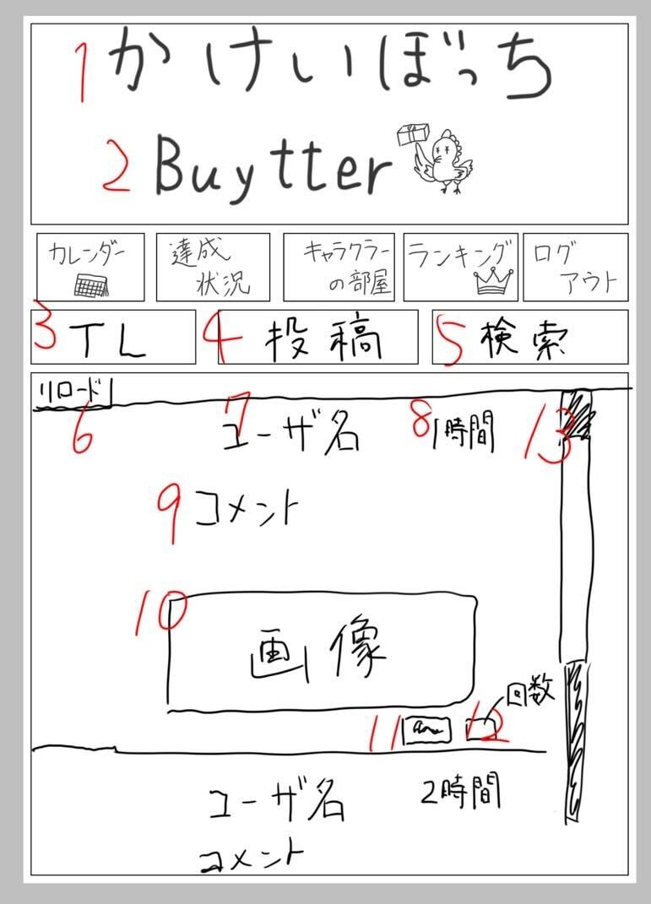
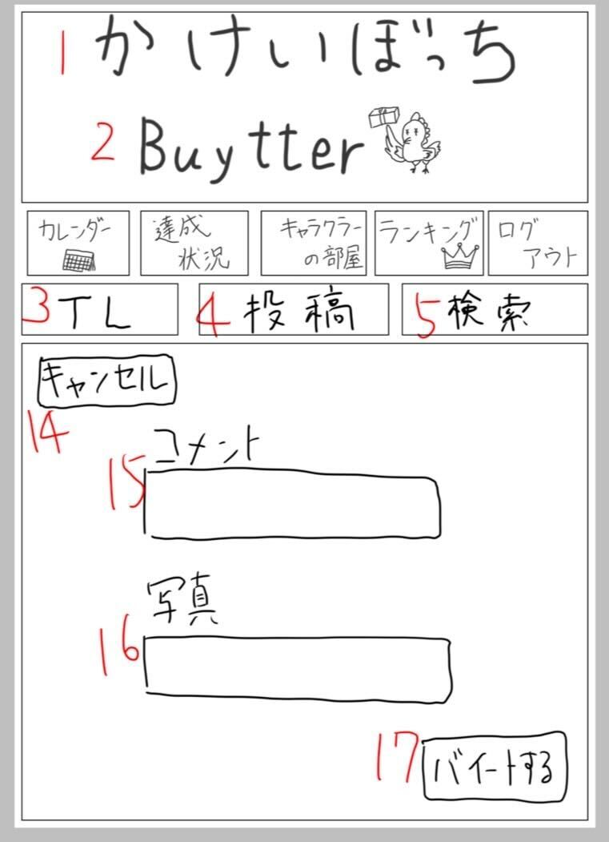
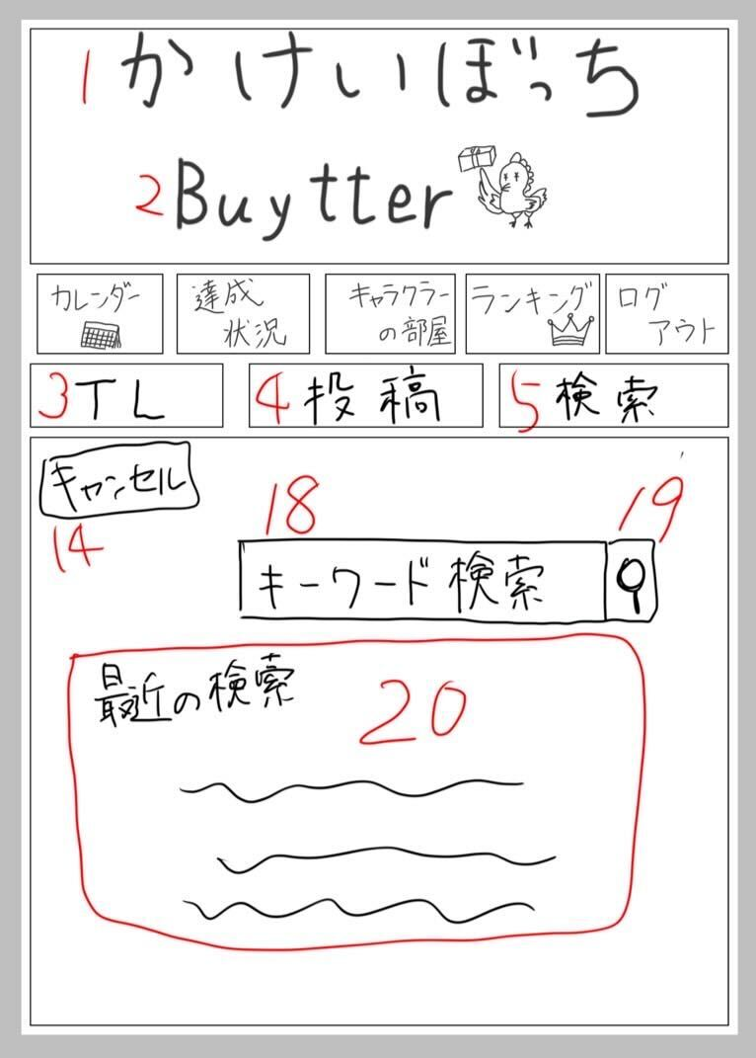

 | 機能設計

 | 項目定義書

 | No |  | 物理名 | 論理名 |  | 画面型 |  | データ型 | min | max | DBテーブル |  | DBカラム | 備考
 |  | 1 | title | タイトル |  | Image |  |  |  |  |  |  |  | 表示、メニューに戻れる
 |  | 2 | subtitle | サブタイトル |  | Image
 |  | 3 | timeline | タイムライン |  | Image |  |  |  |  |  |  |  | タイムライン画面の表示
 |  | 4 | post | 投稿 |  | Image |  |  |  |  |  |  |  | 投稿画面の表示
 |  | 5 | search | 検索 |  | Image |  |  |  |  |  |  |  | 検索画面の表示
 |  | 6 | tlReload | 4リロード |  | Image |  |  |  |  |  |  |  | 位置固定
 |  | 7 | tlUsername | 4ユーザ名
 |  | 8 | tlTime | 4投稿された時間
 |  | 9 | tlComment | 4投稿された文
 |  | 10 | tlPicture | 4投稿された写真 |  | Image
 |  | 11 | tlStump | 4いいねボタン |  | Image
 |  | 12 | tlStumpNumber | 4いいね件数
 |  | 13 | tlScroll | 4スクロールバー
 |  | 14 | postCansell | 5投稿キャンセルボタン
 |  | 15 | postComment | 5投稿する文 |  | Text
 |  | 16 | postPicture | 5投稿する写真
 |  | 17 | postSubmit | 5投稿ボタン |  | Submit
 |  | 18 | searchCansell | 6検索キャンセルボタン
 |  | 19 | searchBox | 6検索入力 |  | Text
 |  | 20 | searchSubmit | 6検索実行 |  | Submit
 |  | 21 | searchHistory | 6検索履歴
 |  | 22
 |  | 23
 |  | 24
 |  | 25
 |  | 26
 |  | 27
 |  | 28
 |  | 29
 |  | 30
 |  | 31
 |  | 32
 |  | 33
 |  | 34
 |  | 35

⑦
外部設計書 |  |  |  |  | 画面名 |  | 達成状況画面 |  |  |  | 作成者 | 飯島柊香 |  |  | 更新者
 |  |  |  |  | システム名 |  | Web sample |  |  |  | 作成日 | 2023-06-07 |  |  | 更新日
 |  |  |  |  | 備考

 | 画面設計
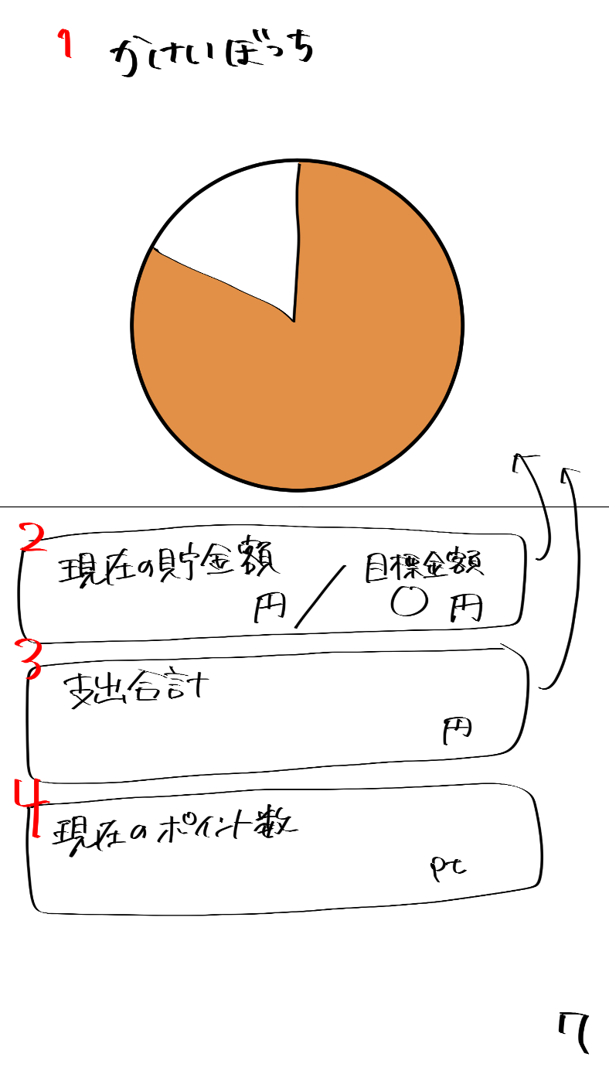

 | 機能設計

 | 項目定義書

 | No |  | 物理名 | 論理名 |  | 画面型 |  | データ型 | min | max | DBテーブル |  | DBカラム | 備考
 |  | 1 | title | タイトル |  | Image |  |  |  |  |  |  |  | 表示、メニューに戻れる
 |  | 2 | totalSaving | 貯金額 |  |  |  |  |  |  |  |  |  | 現在の貯金/目標貯金額
 |  | 3 | totalExpence | 支出合計 |  |  |  |  |  |  |  |  |  | 表示
 |  | 4 | nowPoints | 現在のポイント数 |  |  |  |  |  |  |  |  |  | 表示
 | 仮 | 5 | graph | グラフ
 |  | 6
 |  | 7
 |  | 8
 |  | 9
 |  | 10
 |  | 11
 |  | 12
 |  | 13
 |  | 14
 |  | 15
 |  | 16
 |  | 17
 |  | 18
 |  | 19
 |  | 20
 |  | 21
 |  | 22
 |  | 23
 |  | 24
 |  | 25
 |  | 26
 |  | 27
 |  | 28
 |  | 29
 |  | 30
 |  | 31
 |  | 32
 |  | 33

⑨
外部設計書 |  |  |  |  | 画面名 |  | ランキング画面 |  |  |  | 作成者 | 飯島柊香 |  |  | 更新者
 |  |  |  |  | システム名 |  | Web sample |  |  |  | 作成日 | 2023-06-07 |  |  | 更新日
 |  |  |  |  | 備考

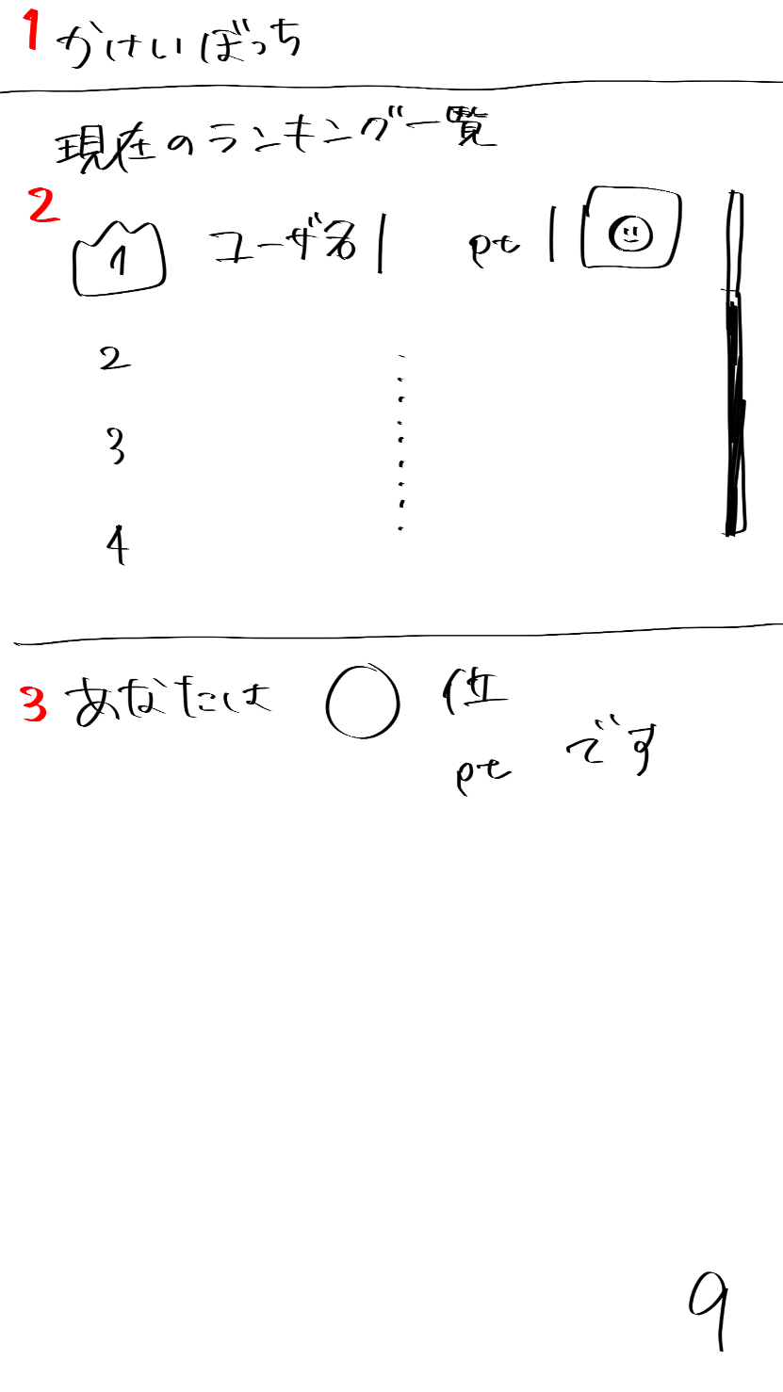
 | 画面設計

かけいぼっち
現在のランキング一覧
ユーザ名 p t
2
3
4
あなたは〇位
〇〇p tです
１
２
９
１

 | 機能設計

 | 項目定義書

 | No |  | 物理名 | 論理名 |  | 画面型 |  | データ型 | min | max | DBテーブル |  | DBカラム | 備考
 |  | 1 | title | タイトル |  | Image |  |  |  |  |  |  |  | 表示、メニューに戻れる
 |  | 2 | ranking | ランキング |  |  |  |  |  |  |  |  |  | スクロール（ユーザ名、ポイント数、キャラクターのアイコン表示）
 |  | 3 | myRank | 自分の順位 |  |  |  |  |  |  |  |  |  | 表示
 |  | 4
 |  | 5
 |  | 6
 |  | 7
 |  | 8
 |  | 9
 |  | 10
 |  | 11
 |  | 12
 |  | 13
 |  | 14
 |  | 15
 |  | 16
 |  | 17
 |  | 18
 |  | 19
 |  | 20
 |  | 21
 |  | 22
 |  | 23
 |  | 24
 |  | 25
 |  | 26
 |  | 27
 |  | 28
 |  | 29
 |  | 30
 |  | 31
 |  | 32
 |  | 33

⑩
外部設計書 |  |  |  |  | 画面名 |  | 目標設定画面 |  |  |  | 作成者 | 飯島柊香 |  |  | 更新者
 |  |  |  |  | システム名 |  | Web sample |  |  |  | 作成日 | 2023-06-07 |  |  | 更新日
 |  |  |  |  | 備考

 | 画面設計
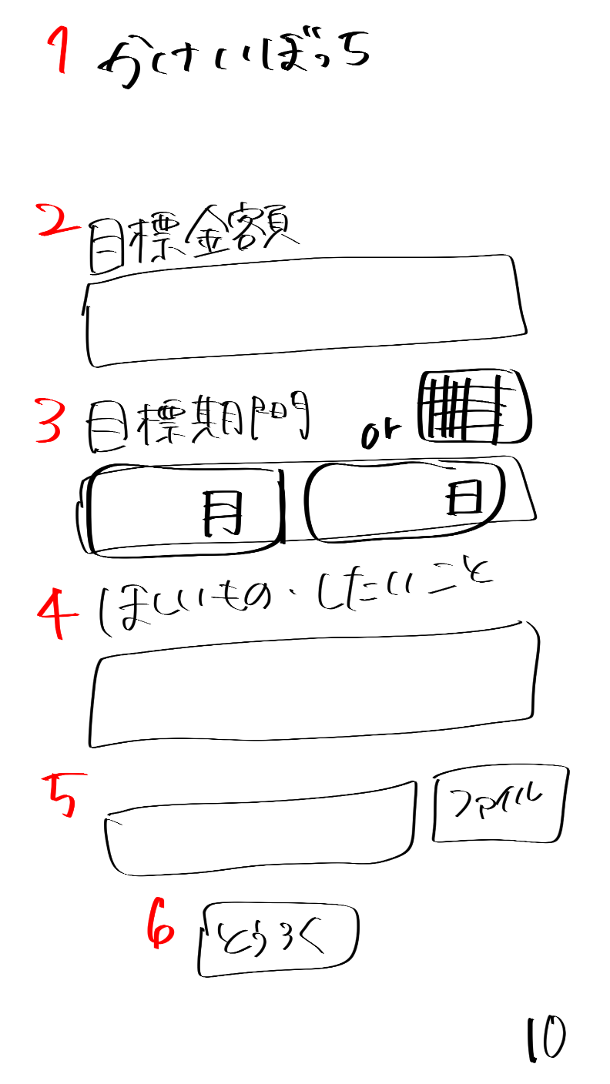
かけいぼっち
目標貯金額
目標貯金額を入力してね
目標期間
ほしいもの・したいこと
貯金の目的を書いてね
ほしいものの画像があれば参照してね
ファイル
とうろく
月
日

 | 機能設計

 | 項目定義書

 | No |  | 物理名 | 論理名 |  | 画面型 |  | データ型 | min | max | DBテーブル |  | DBカラム | 備考
 |  | 1 | title | タイトル |  | Image |  |  |  |  |  |  |  | 表示、メニューに戻れる
 |  | 2 | savingSetting | 目標設定 |  | Text
 |  | 3 | limitSetting | 目標期間 |  | calendarのやつ |  |  |  |  |  |  |  | 選択のバー表示orカレンダー表示
 |  | 4 | goalSetting | ほしいもの・したいこと |  | Text
 |  | 5 | goalPicture | 欲しいものの画像入力 |  | Text
 |  | 6 | submit | 登録ボタン |  | Submit
 |  | 7
 |  | 8
 |  | 9
 |  | 10
 |  | 11
 |  | 12
 |  | 13
 |  | 14
 |  | 15
 |  | 16
 |  | 17
 |  | 18
 |  | 19
 |  | 20
 |  | 21
 |  | 22
 |  | 23
 |  | 24
 |  | 25
 |  | 26
 |  | 27
 |  | 28
 |  | 29
 |  | 30
 |  | 31
 |  | 32
 |  | 33

⑪
外部設計書 |  |  |  |  | 画面名 |  | 卵誕生画面 |  |  |  | 作成者 | 飯島柊香 |  |  | 更新者
 |  |  |  |  | システム名 |  | Web sample |  |  |  | 作成日 | 2023-06-07 |  |  | 更新日
 |  |  |  |  | 備考

 | 画面設計
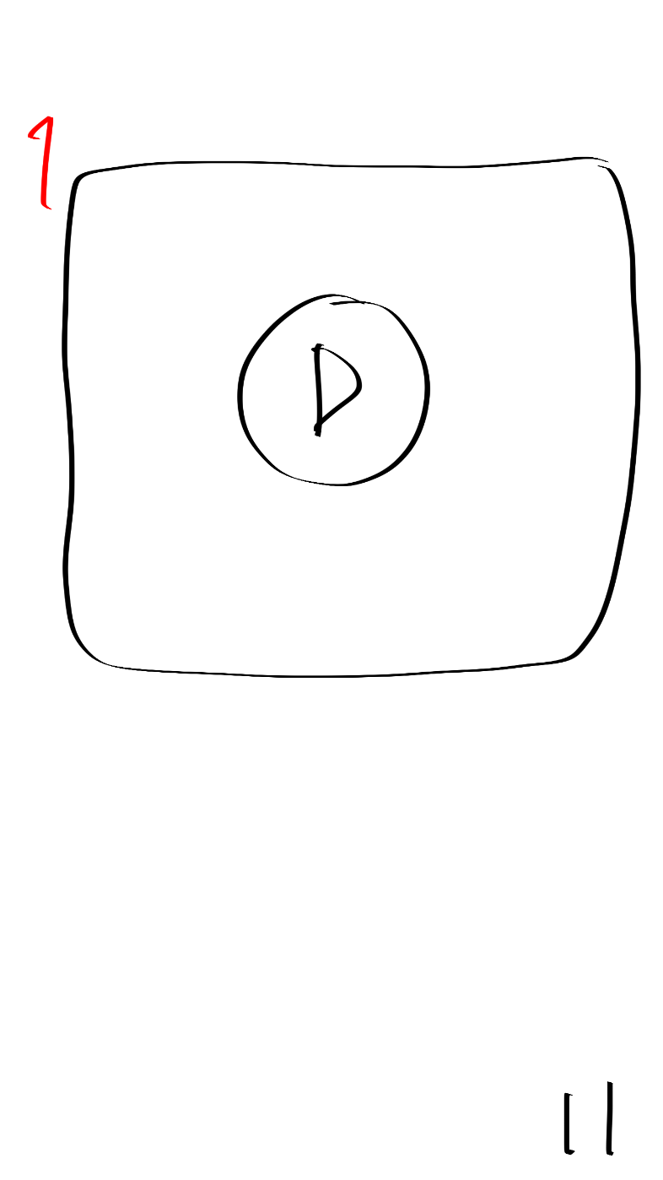
卵誕生動画の差し込み

 | 機能設計

 | 項目定義書

 | No |  | 物理名 | 論理名 |  | 画面型 |  | データ型 | min | max | DBテーブル |  | DBカラム | 備考
 |  | 1 | birthdayMovie | 卵誕生動画 |  | movie |  |  |  |  |  |  |  | 動画終わったら自動で画面切り替え
 |  | 2
 |  | 3
 |  | 4
 |  | 5
 |  | 6
 |  | 7
 |  | 8
 |  | 9
 |  | 10
 |  | 11
 |  | 12
 |  | 13
 |  | 14
 |  | 15
 |  | 16
 |  | 17
 |  | 18
 |  | 19
 |  | 20
 |  | 21
 |  | 22
 |  | 23
 |  | 24
 |  | 25
 |  | 26
 |  | 27
 |  | 28
 |  | 29
 |  | 30
 |  | 31
 |  | 32
 |  | 33

⑫
外部設計書 |  |  |  |  | 画面名 |  | 目標達成画面 |  |  |  | 作成者 | 飯島柊香 |  |  | 更新者
 |  |  |  |  | システム名 |  | Web sample |  |  |  | 作成日 | 2023-06-07 |  |  | 更新日
 |  |  |  |  | 備考

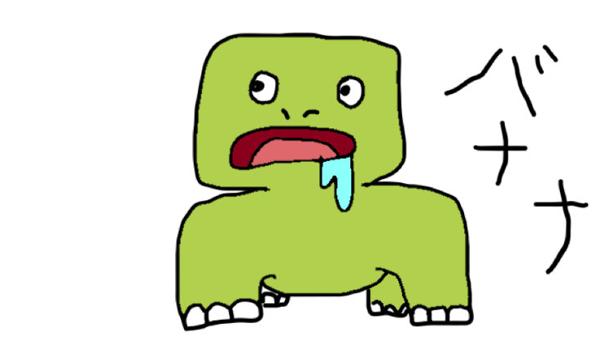
かけいぼっち
目標達成
おめでとう！！
次の目標を決めますか？
はい
いいえ
貯金、できなかったね。。
でも次はがんばろうね。。
 | 画面設計
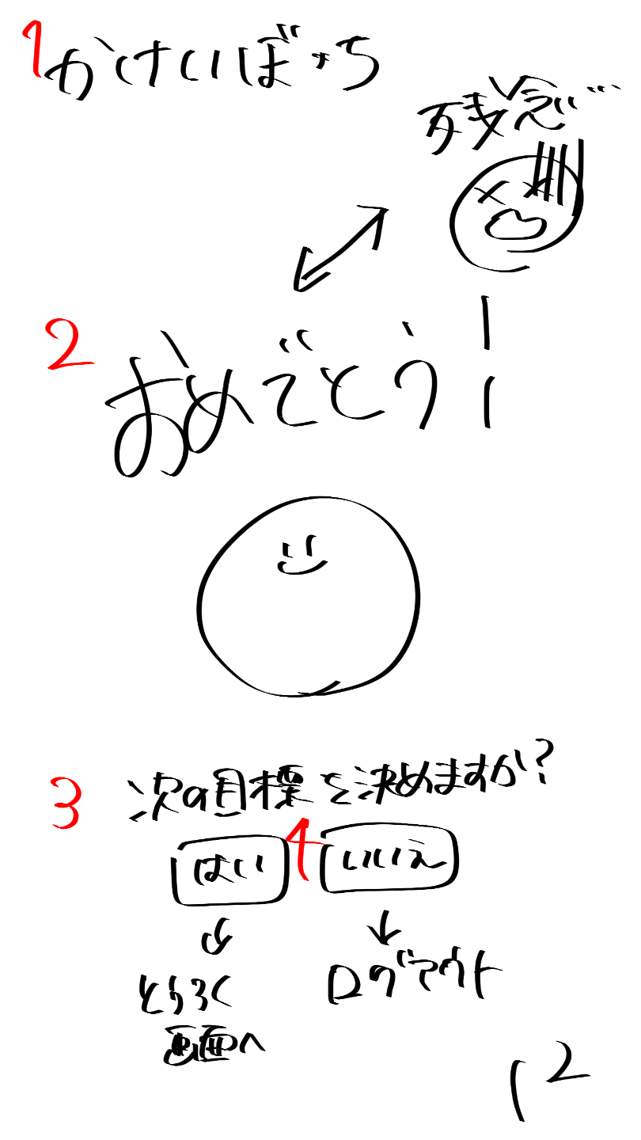

 | 機能設計

 | 項目定義書

 | No |  | 物理名 | 論理名 |  | 画面型 |  | データ型 | min | max | DBテーブル |  | DBカラム | 備考
 |  | 1 | title | タイトル |  | Image |  |  |  |  |  |  |  | 表示、メニューに戻れる
 |  | 2 | result | 結果 |  | Image |  |  |  |  |  |  |  | おめでとうor残念
 |  | 3 | nextSetting | 次回の目標設定 |  | submit |  |  |  |  |  |  |  | はい（登録画面）orいいえ（ログアウト）
 |  | 4
 |  | 5
 |  | 6
 |  | 7
 |  | 8
 |  | 9
 |  | 10
 |  | 11
 |  | 12
 |  | 13
 |  | 14
 |  | 15
 |  | 16
 |  | 17
 |  | 18
 |  | 19
 |  | 20
 |  | 21
 |  | 22
 |  | 23
 |  | 24
 |  | 25
 |  | 26
 |  | 27
 |  | 28
 |  | 29
 |  | 30
 |  | 31
 |  | 32
 |  | 33

共通機能
外部設計書 |  |  |  |  | 画面名 |  | 共通メニューバー |  |  |  | 作成者 | 飯島柊香 |  |  | 更新者
 |  |  |  |  | システム名 |  | Web sample |  |  |  | 作成日 | 2023-06-08 |  |  | 更新日
 |  |  |  |  | 備考

 | 画面設計

投稿
１
２
４
５
６
３

 | 機能設計

 | 項目定義書

 | No |  | 物理名 | 論理名 |  | 画面型 |  | データ型 | min | max | DBテーブル |  | DBカラム | 備考
 |  | 1 | calendar | カレンダー |  | Link |  |  |  |  |  |  |  | 画面移動
 |  | 2 | status | 達成状況 |  | Link |  |  |  |  |  |  |  | 画面移動
 |  | 3 | post | 投稿 |  | Link |  |  |  |  |  |  |  | 画面移動
 |  | 4 | house | キャラクター部屋 |  | Link |  |  |  |  |  |  |  | 画面移動
 |  | 5 | ranking | ランキング |  | Link |  |  |  |  |  |  |  | 画面移動
 |  | 6 | logout | ログアウト |  | Link |  |  |  |  |  |  |  | 画面移動
 |  | 7
 |  | 8
 |  | 9
 |  | 10
 |  | 11
 |  | 12
 |  | 13
 |  | 14
 |  | 15
 |  | 16
 |  | 17
 |  | 18
 |  | 19
 |  | 20
 |  | 21
 |  | 22
 |  | 23
 |  | 24
 |  | 25
 |  | 26
 |  | 27
 |  | 28
 |  | 29
 |  | 30
 |  | 31
 |  | 32
 |  | 33

